Ciclo 1 - Smoke Test
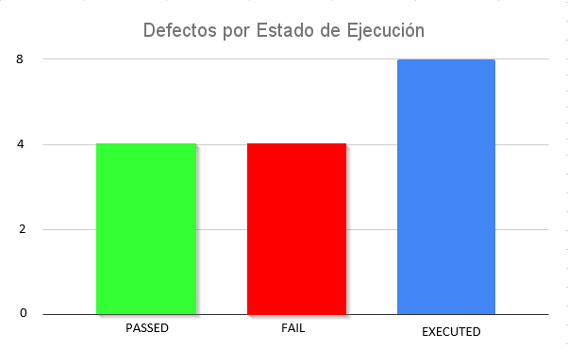
Ejecución de casos de prueba - Ciclo 1

Fecha y Hora | Id | Estado de Ejecución | Ejecutado por | Id Defecto | Notas
2021-10-25 | TC_Login_001 | PASSED | Lucas
2021-10-25 | TC_Login_002 | PASSED | Daniel
2021-10-25 | TC_Login_003 | PASSED | Lucas
2021-10-25 | TC_Login_004 | FAIL | Daniel | Defect-001
2021-10-25 | TC_Login_005 | FAIL | Lucas | Defect-002
2021-10-25 | TC_Login_006 | FAIL | Daniel | Defect-003
2021-10-25 | TC_Login_007 | FAIL | Lucas | Defect-004
2021-10-25 | TC_Login_008 | PASSED | Daniel

Ciclo 2 - Smoke Test

Ejecución de casos de prueba - Ciclo 1

Fecha y Hora | Id | Estado de Ejecución | Ejecutado por | Id Defecto | Notas
2021-10-29 | TC_Login_004 | PASSED | Daniel
2021-10-29 | TC_Login_005 | FAIL | Lucas | Defect-002
2021-10-29 | TC_Login_006 | FAIL | Daniel | Defect-003
2021-10-29 | TC_Login_007 | PASSED | Lucas

Ciclo 3 - Regresión
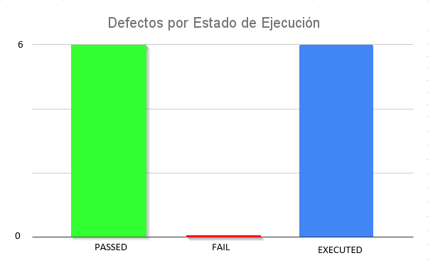
Ejecución de casos de prueba - Ciclo 2

Fecha y Hora | Id | Estado de Ejecución | Ejecutado por | Id Defecto | Notas
2021-10-25 | TC_Login_001 | PASSED | Lucas
2021-10-25 | TC_Login_002 | PASSED | Daniel
2021-10-25 | TC_Login_003 | PASSED | Lucas
2021-10-25 | TC_Login_004 | PASSED | Daniel
2021-10-25 | TC_Login_005 | PASSED | Lucas
2021-10-25 | TC_Login_006 | PASSED | Daniel
2021-10-25 | TC_Login_007 | PASSED | Lucas
2021-10-25 | TC_Login_008 | PASSED | Daniel

